Bugs
ID: | 001
Summary: | На главной странице карточки товара показывают несоответствующую картинку при первичной и последующих загрузках
Environment: | Microsoft Windows 10 22H2 (Build 19045), Microsoft Edge 135.0.2487.59
Severity: | Critical
Priority: | High
Screenshot | 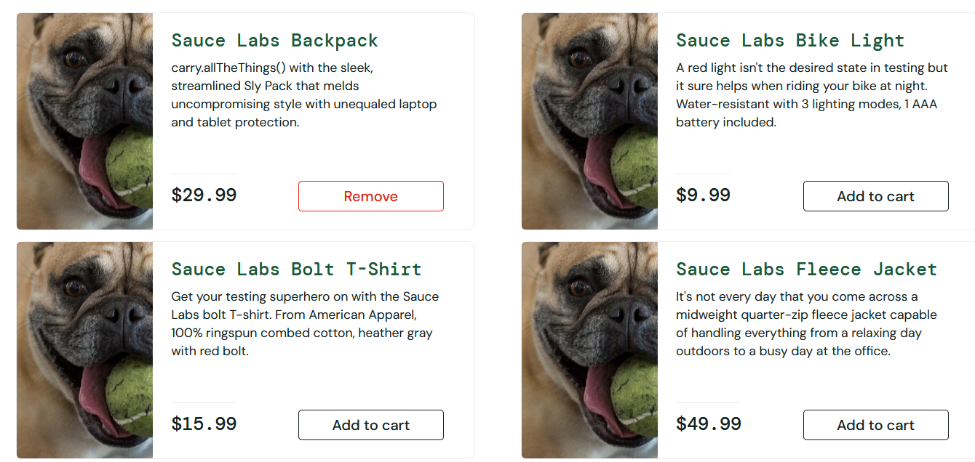
Assignee: | Vladislav
Steps to reproduce: | 1. Открыть сайт https://www.saucedemo.com
 | 2. Авторизоваться под пользователем problem_user
 | 3. Перейти в раздел https://www.saucedemo.com/inventory.html
 | 4.
 | 5.
 | 6.
 | 7.
Actual Result: | Карточки товара с не соответствующими картинками. Одинаковые картинки расположенны в каждой карточке товара на странице inventory.html

Expectected Result: | Разные карточки товара с соответствующими картинками и описанием товара на главной странице

Notes: | Баг воспроизводится стабильно (10 из 10 раз). Проявляется при подключении к интернету.

ID: | 002
Summary: | На главной странице меню фильтрации не переключает состояние при выборе другого пункта кроме заданного
Environment: | Microsoft Windows 10 22H2 (Build 19045), Microsoft Edge 135.0.2487.59
Severity: | Critical
Priority: | High
Screenshot | 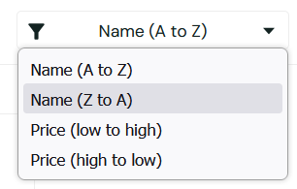
Assignee: | Vladislav
Steps to reproduce: | 1. Открыть сайт https://www.saucedemo.com
 | 2. Авторизоваться под пользователем problem_user
 | 3. Перейти в раздел https://www.saucedemo.com/inventory.html
 | 4. Нажать на меню (Name A to Z)
 | 5. В выпадающем меню выбрать (Name Z to A)
 | 6.
 | 7.
Actual Result: | Переключение не произошло, карточки товаров располагатся также как и до операции с меню

Expectected Result: | Переключение произошло, карточки товаров поменяли свое расположение исходя из выбранного значения

Notes: | Баг воспроизводится стабильно (10 из 10 раз). Проявляется при подключении к интернету.

ID: | 003
Summary: | При оформлении заказа при вводе фамилии пользователя, введенные данные подставляются в поле "Имя", а поле "Фамилия" остается пустым.
Environment: | Microsoft Windows 10 22H2 (Build 19045), Microsoft Edge 135.0.2487.59
Severity: | Critical
Priority: | High
Screenshot | 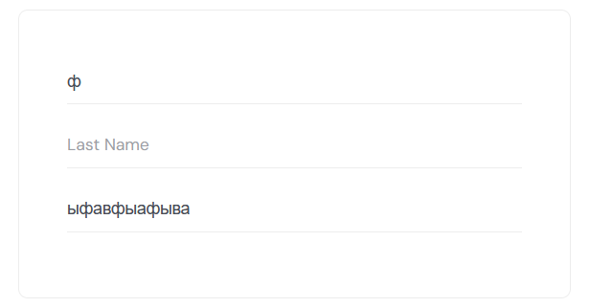
Assignee: | Vladislav
Steps to reproduce: | 1. Открыть сайт https://www.saucedemo.com
 | 2. Авторизоваться под пользователем problem_user
 | 3. Перейти в раздел https://www.saucedemo.com/inventory.html
 | 4. Добавить товар в корзину, нажав на "add to card"
 | 5. Перейти в корзину https://www.saucedemo.com/cart.html
 | 6. Перейти в checkout страницу https://www.saucedemo.com/checkout-step-one.html
 | 7. Ввести имя и фамилию пользователя
Actual Result: | Имя ввелось, а при вводе фамилии поле - имя стирается, при этом записывается только 1 буква, та которую ввели последнюю в поле - фамилия

Expectected Result: | Все поля корректно работают. Заполняется личная информация в поле имени, фамилии и postal code

Notes: | Баг воспроизводится стабильно (10 из 10 раз). Проявляется при подключении к интернету. Заявку на покупку невозможно полностью заполнить, тем самым пользователь никак не может оформить заказ на сайте.

